Dashboard
BLOCK 139

 | VERSION | 1.0.0

Chuyên Đề Phát Triển Web 1

Evidance

hinh1

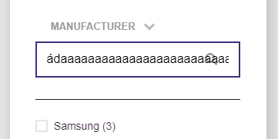

hinh2

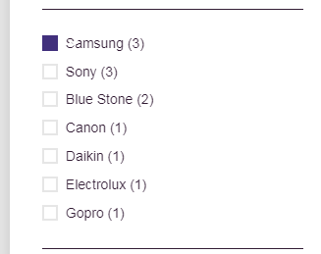

hinh3

hinh4

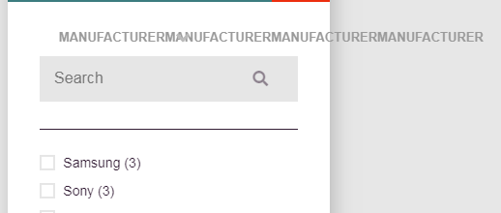

hinh5

hinh6

hinh7

hinh8

hinh9

hinh10

 | hinh11

 | hinh12

